Sheet1
과목명 | 마이크로프로세서 및 실습
분반 | 01분반
학번 | 2013136115
이름 | 정세열
과제명 | 마이크로프로세서 및 실습
번호 | 부품명 | 단가 | 수량(EA) | 가격 | 링크 | 사진
1 | 아두이노 블루투스 모듈 HC-06 슬레이브(Slave), 마스터(Master) 겸용, HC06 | 4,730 | 1 | 4,730 | http://www.mechasolution.com/shop/goods/goods_view.php?goodsno=71794&category=054001 | 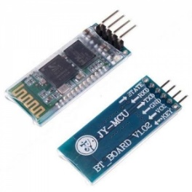
2 | 아두이노 뮤직 쉴드, MP3 플레이어 쉴드 (Music Shield V2.0, VS1053B) | 39,600 | 1 | 39,600 | http://www.mechasolution.com/shop/goods/goods_view.php?goodsno=8348&category=092004 | 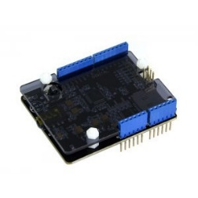
3 | FDS32055 32mm, 1W, 8Ω 스피커 | 2,200 | 2 | 4,400 | http://www.mechasolution.com/shop/goods/goods_view.php?goodsno=868&category=063002
4 | DHT11 온도습도 / 온습도 센서 모듈 (DHT11 humidity sensor module) | 2,200 | 1 | 2,200 | http://www.mechasolution.com/shop/goods/goods_view.php?goodsno=10741&category=049001
5 | 투명 브레드보드 아두이노/라즈베리파이 호환/400핀 사이즈/Arduino | 1,320 | 2 | 2,640 | http://www.mechasolution.com/shop/goods/goods_view.php?goodsno=8298&category=058001 | 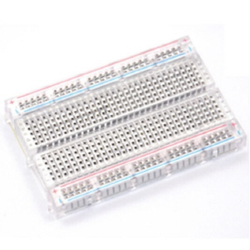
6 | 옥토퍼스 RTC 모듈 / 아두이노 시계 모듈 / 리얼타임클락 / Octopus Real-time Clock / EF04005 | 5,600 | 1 | 5,600 | http://www.mechasolution.com/shop/goods/goods_view.php?goodsno=427254&category=049 | 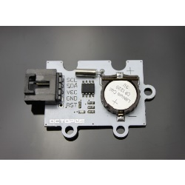
7 | 아두이노 TFT2.2SP Shield /TFT LCD 쉴드 | 18,700 | 2 (예비 부품 포함) | 37,400 | http://www.mechasolution.com/shop/goods/goods_view.php?goodsno=330362&category=092004 | 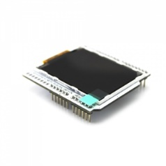
8 | 40핀 커넥터 M-M 20cm (Male - Male), 점퍼케이블 / 점퍼선 | 2,860 | 2 | 5,720 | http://mechasolution.com/shop/goods/goods_view.php?goodsno=515&category=062002 | 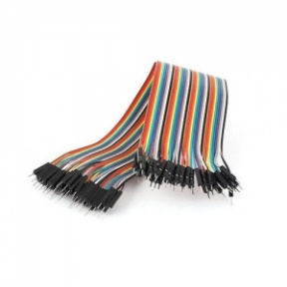

 |  |  | 최종가격 | 102,290

